ВИШНЯ
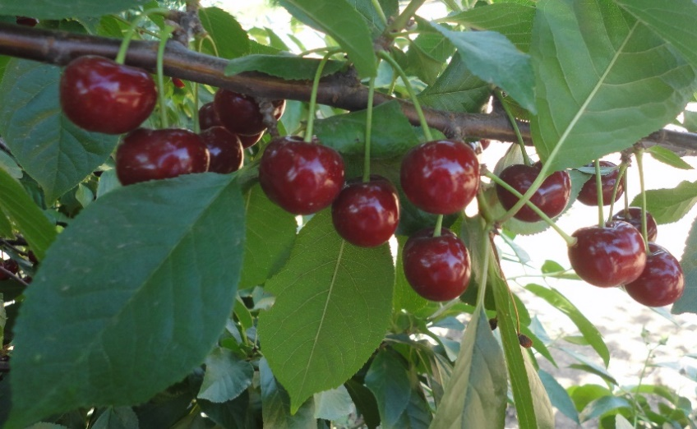
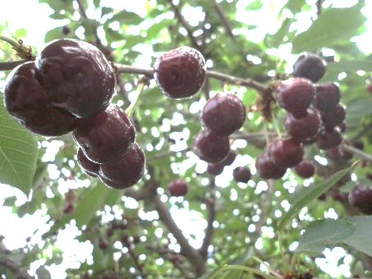
Характеристика основных биологических и хозяйственных признаков сортов вишни

Алекса
Наименование сорта | Происхождение | Помологическое описание сорта | Фенотипическая характеризация по комплексу характеристик ООС и UPOV
Алекса | Кирина от свободного опыления | Плоды выше среднего размера, красные, вкус кисло-сладкий. Плоды используются в свежем виде и пригодны для приготовления компотов и варенья. Биохимический состав плодов: сухих веществ – 16,5%, сахаров – 7,8%, кислот – 1,18%, витамина С – 7,9 мг/100 г, Р-активных веществ – 88,8 мг/100г, антоцианов 137,7 мг/100 г. | Признак |  | Индекс | Степень выраженности | Результат
 |  |  | 1. | Растение: сила роста | 1 | очень слаборослое
 |  |  |  |  | 3 | слаборослое
 |  |  |  |  | 5 | среднерослое | 5
 |  |  |  |  | 7 | сильнорослое
 |  |  |  |  | 9 | очень сильнорослое
 |  |  | 2. | Растение: форма кроны | 1 | прямостоячая | 1
 |  |  |  |  | 2 | полупрямостоячая
 |  |  |  |  | 3 | раскидистая
 | Фото |  |  |  | 4 | свисающая (плакучая)
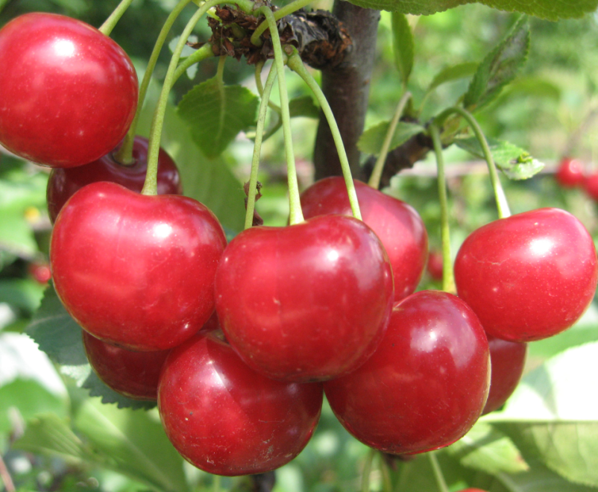
 |  |  | 3. | Растение: ветвление | 3 | слабое
 |  |  |  |  | 5 | среднее | 5
 |  |  |  |  | 7 | сильное
 |  |  | 4. | Растение: расположение почек | 1 | вдоль всей ветви | 1
 |  |  |  |  | 2 | только в срединной и периферической части ветви
 |  |  |  |  | 3 | только в периферической части ветви
 |  |  | 5. | Молодой побег: антоциановая окраска кончика (во время быстрого роста) | 1 | отсутствует или очень слабая | 1
 |  |  |  |  | 3 | слабая
 |  |  |  |  | 5 | средняя
 |  |  |  |  | 7 | сильная
 |  |  |  |  | 9 | очень сильная
 |  |  | 6. | Молодой побег: опушение кончика (во время быстрого роста) | 3 | слабое
 |  |  |  |  | 5 | среднее | 5
 |  |  |  |  | 7 | сильное
 |  |  | 7. | Прирост прошлого года: длина междоузлия | 1 | обычное | 1
 |  |  |  |  | 2 | короткое
 |  |  | 8. | Прирост прошлого года: число чечевичек | 3 | мало
 |  |  |  |  | 5 | среднее число | 5
 |  |  |  |  | 7 | много
 |  |  | 9. | Листовая пластинка: длина | 3 | короткая
 |  |  |  |  | 5 | средней длины
 |  |  |  |  | 7 | длинная | 7
 |  |  | 10. | Листовая пластинка: ширина | 3 | узкая
 |  |  |  |  | 5 | средней ширины | 5
 |  |  |  |  | 7 | широкая
 |  |  | 11. | Листовая пластинка: отношение длины к ширине | 3 | низкое
 |  |  |  |  | 5 | среднее
 |  |  |  |  | 7 | высокое | 7
 |  |  | 12. | Листовая пластинка: интенсивность зеленой окраски верхней стороны | 3 | светлая | 3
 |  |  |  |  | 5 | средняя
 |  |  |  |  | 7 | темная
 |  |  | 13. | Листовая пластинка: глянцевитость | 1 | отсутствует или слабая | 1
 |  |  |  |  | 2 | средняя
 |  |  |  |  | 3 | сильная
 |  |  | 14. | Лист: длина черешка | 3 | короткий | 3
 |  |  |  |  | 5 | средней длины
 |  |  |  |  | 7 | длинный
 |  |  | 15. | Лист: антоциановая окраска черешка (верхняя сторона) | 3 | слабая
 |  |  |  |  | 5 | средняя | 5
 |  |  |  |  | 7 | сильная
 |  |  | 16. | Лист: отношение длины пластинки к длине черешка | 3 | низкое
 |  |  |  |  | 5 | среднее
 |  |  |  |  | 7 | высокое | 7
 |  |  | 17. | Лист: железки | 1 | отсутствуют
 |  |  |  |  | 9 | имеются | 9
 |  |  | 18. | Железки: расположение | 1 | только у основания листа
 |  |  |  |  | 2 | и у основания листовой пластинки и на черешке | 2
 |  |  |  |  | 3 | только на черешке
 |  |  | 19. | Железки: окраска | 1 | зеленовато-желтые
 |  |  |  |  | 2 | оранжево-желтые
 |  |  |  |  | 3 | светло-красные
 |  |  |  |  | 4 | темно-красные
 |  |  |  |  | 5 | коричневатые | 5
 |  |  | 20. | Прилистник: положение | 1 | направлен от побега
 |  |  |  |  | 2 | прижат к побегу | 2
 |  |  |  |  | 3 | огибает побег
 |  |  | 21. | Прилистник: размер | 3 | маленький
 |  |  |  |  | 5 | среднего размера | 5
 |  |  |  |  | 7 | большой
 |  |  | 22. | Прилистник: разрезанность | 1 | отсутствует или слабая
 |  |  |  |  | 2 | средняя
 |  |  |  |  | 3 | сильная | 3
 |  |  | 23. | Цветок: диаметр | 3 | маленький
 |  |  |  |  | 5 | среднего диаметра | 5
 |  |  |  |  | 7 | большой
 |  |  | 24. | Цветок: расположение лепестков | 1 | свободные
 |  |  |  |  | 2 | промежуточные | 2
 |  |  |  |  | 3 | перекрывающиеся
 |  |  | 25. | Цветок: форма лепестка | 1 | округлый | 1
 |  |  |  |  | 2 | обратнояйцевидный
 |  |  |  |  | 3 | широкообратнояйцевидный
 |  |  | 26. | Цветок: расположение | 1 | одиночное
 |  |  |  |  | 2 | двойное
 |  |  |  |  | 3 | кистями
 |  |  |  |  | 4 | неравномерное | 4
 |  |  | 27. | Плод: размер | 1 | очень маленький
 |  |  |  |  | 3 | маленький
 |  |  |  |  | 5 | среднего размера
 |  |  |  |  | 7 | большой | 7
 |  |  |  |  | 9 | очень большой
 |  |  | 28. | Плод: форма с брюшной стороны | 1 | почковидный
 |  |  |  |  | 2 | сплющенный
 |  |  |  |  | 3 | округлый | 3
 |  |  |  |  | 4 | эллиптический
 |  |  | 29. | Плод: пестичный конец (верхушка) | 1 | заостренный
 |  |  |  |  | 2 | плоский | 2
 |  |  |  |  | 3 | вдавленный
 |  |  | 30. | Плод: длина плодоножки | 1 | очень короткая
 |  |  |  |  | 3 | короткая
 |  |  |  |  | 5 | средней длины | 5
 |  |  |  |  | 7 | длинная
 |  |  |  |  | 9 | очень длинная
 |  |  | 31. | Плод: толщина плодоножки | 3 | тонкая
 |  |  |  |  | 5 | средней толщины | 5
 |  |  |  |  | 7 | толстая
 |  |  | 32. | Плод: антоциановая окраска плодоножки | 1 | отсутствует | 1
 |  |  |  |  | 9 | имеется
 |  |  | 33. | Плод: число прилистников у плодоножки | 1 | отсутствуют или мало
 |  |  |  |  | 2 | среднее число | 2
 |  |  |  |  | 3 | много
 |  |  | 34. | Плод: размер прилистников у плодоножки | 3 | маленькие
 |  |  |  |  | 5 | среднего размера | 5
 |  |  |  |  | 7 | большие
 |  |  | 35. | Плод: отделительный слой между плодом и плодоножкой | 1 | отсутствует | 1
 |  |  |  |  | 9 | имеется
 |  |  | 36. | Плод: окраска кожицы | 1 | оранжево-красная
 |  |  |  |  | 2 | светло-красная
 |  |  |  |  | 3 | красная | 3
 |  |  |  |  | 4 | темно-красная
 |  |  |  |  | 5 | коричнево-красная
 |  |  |  |  | 6 | почти черная
 |  |  | 37. | Плод: окраска мякоти | 1 | желтоватая
 |  |  |  |  | 2 | розовая
 |  |  |  |  | 3 | красная | 3
 |  |  |  |  | 4 | темно-красная
 |  |  | 38. | Плод: окраска сока | 1 | не окрашенный
 |  |  |  |  | 2 | светло-желтый
 |  |  |  |  | 3 | розовый
 |  |  |  |  | 4 | красный | 4
 |  |  |  |  | 5 | темно-красный
 |  |  | 39. | Плод: плотность | 3 | мягкий
 |  |  |  |  | 5 | средней плотности | 5
 |  |  |  |  | 7 | плотный
 |  |  | 40. | Плод: кислотность | 1 | очень низкая
 |  |  |  |  | 3 | низкая
 |  |  |  |  | 5 | средняя | 5
 |  |  |  |  | 7 | высокая
 |  |  |  |  | 9 | очень высокая
 |  |  | 41. | Плод: сладость | 3 | низкая
 |  |  |  |  | 5 | средняя | 5
 |  |  |  |  | 7 | высокая
 |  |  | 42. | Плод: сочность | 3 | слабая
 |  |  |  |  | 5 | средняя
 |  |  |  |  | 7 | сильная | 7
 |  |  | 43. | Косточка: размер | 3 | мелкая
 |  |  |  |  | 5 | среднего размера
 |  |  |  |  | 7 | крупная
 |  |  | 44. | Косточка: форма с брюшной стороны | 1 | узкоэллиптическая
 |  |  |  |  | 2 | широкоэллиптическая
 |  |  |  |  | 3 | округлая | 3
 |  |  | 45. | Плод: отношение массы плода к массе косточки | 3 | низкое
 |  |  |  |  | 5 | среднее
 |  |  |  |  | 7 | высокое | 7
 |  |  | 46. | Время начала цветения | 1 | очень раннее
 |  |  |  |  | 3 | раннее
 |  |  |  |  | 5 | среднее | 5
 |  |  |  |  | 7 | позднее
 |  |  |  |  | 9 | очень позднее
 |  |  | 47. | Время начала созревания плодов 12-22 июня, | 1 | очень раннее
 |  |  |  |  | 3 | раннее
 |  |  |  |  | 5 | среднее | 5
 |  |  |  |  | 7 | позднее
 |  |  |  |  | 9 | очень позднее

Чудо вишня
Наименование сорта | Происхождение | Помологическое описание сорта | Фенотипическая характеризация по комплексу характеристик ООС и UPOV
Чудо вишня | Dишня Гриот Остгеймский × черешня Валерий Чкалов | Плоды чень крупные массой 8-9 г, темно-красные, слегка сплющены. Кожица темно-красная, сравнительно платная, блестящая. Мякоть темно-красная, сочная, с приятной кислинкой, сок красный. | Признак |  | Индекс | Степень выраженности | Результат
 |  |  | 1. | Растение: сила роста | 1 | очень слаборослое
 |  |  |  |  | 3 | слаборослое
 |  |  |  |  | 5 | среднерослое
 | Фото |  |  |  | 7 | сильнорослое | 7
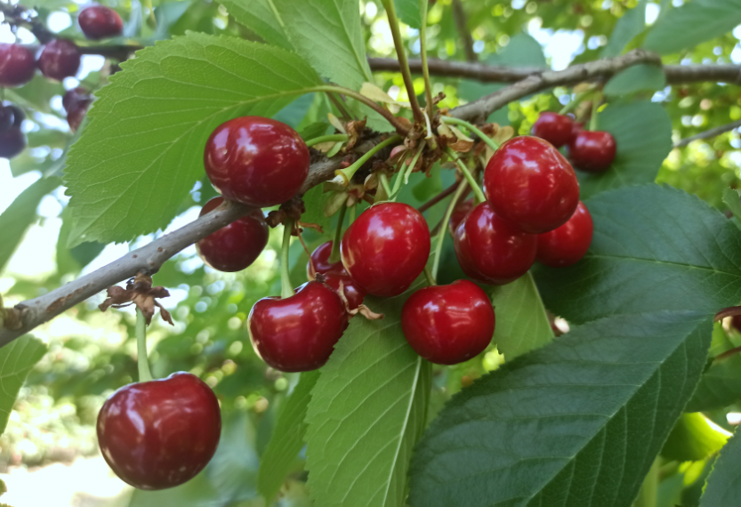
 |  |  |  |  | 9 | очень сильнорослое
 |  |  | 2. | Растение: форма кроны | 1 | прямостоячая | 1
 |  |  |  |  | 2 | полупрямостоячая
 |  |  |  |  | 3 | раскидистая
 |  |  |  |  | 4 | свисающая (плакучая)
 |  |  | 3. | Растение: ветвление | 3 | слабое | 3
 |  |  |  |  | 5 | среднее
 |  |  |  |  | 7 | сильное
 |  |  | 4. | Растение: расположение почек | 1 | вдоль всей ветви | 1
 |  |  |  |  | 2 | только в срединной и периферической части ветви
 |  |  |  |  | 3 | только в периферической части ветви
 |  |  | 5. | Молодой побег: антоциановая окраска кончика (во время быстрого роста) | 1 | отсутствует или очень слабая
 |  |  |  |  | 3 | слабая
 |  |  |  |  | 5 | средняя
 |  |  |  |  | 7 | сильная | 7
 |  |  |  |  | 9 | очень сильная
 |  |  | 6. | Молодой побег: опушение кончика (во время быстрого роста) | 3 | слабое
 |  |  |  |  | 5 | среднее | 5
 |  |  |  |  | 7 | сильное
 |  |  | 7. | Прирост прошлого года: длина междоузлия | 1 | обычное | 1
 |  |  |  |  | 2 | короткое
 |  |  | 8. | Прирост прошлого года: число чечевичек | 3 | мало
 |  |  |  |  | 5 | среднее число | 5
 |  |  |  |  | 7 | много
 |  |  | 9. | Листовая пластинка: длина | 3 | короткая
 |  |  |  |  | 5 | средней длины
 |  |  |  |  | 7 | длинная | 7
 |  |  | 10. | Листовая пластинка: ширина | 3 | узкая
 |  |  |  |  | 5 | средней ширины | 5
 |  |  |  |  | 7 | широкая
 |  |  | 11. | Листовая пластинка: отношение длины к ширине | 3 | низкое
 |  |  |  |  | 5 | среднее
 |  |  |  |  | 7 | высокое | 7
 |  |  | 12. | Листовая пластинка: интенсивность зеленой окраски верхней стороны | 3 | светлая | 3
 |  |  |  |  | 5 | средняя
 |  |  |  |  | 7 | темная
 |  |  | 13. | Листовая пластинка: глянцевитость | 1 | отсутствует или слабая | 1
 |  |  |  |  | 2 | средняя
 |  |  |  |  | 3 | сильная
 |  |  | 14. | Лист: длина черешка | 3 | короткий
 |  |  |  |  | 5 | средней длины | 5
 |  |  |  |  | 7 | длинный
 |  |  | 15. | Лист: антоциановая окраска черешка (верхняя сторона) | 3 | слабая
 |  |  |  |  | 5 | средняя | 5
 |  |  |  |  | 7 | сильная
 |  |  | 16. | Лист: отношение длины пластинки к длине черешка | 3 | низкое
 |  |  |  |  | 5 | среднее
 |  |  |  |  | 7 | высокое | 7
 |  |  | 17. | Лист: железки | 1 | отсутствуют
 |  |  |  |  | 9 | имеются | 9
 |  |  | 18. | Железки: расположение | 1 | только у основания листа
 |  |  |  |  | 2 | и у основания листовой пластинки и на черешке
 |  |  |  |  | 3 | только на черешке | 3
 |  |  | 19. | Железки: окраска | 1 | зеленовато-желтые | 1
 |  |  |  |  | 2 | оранжево-желтые
 |  |  |  |  | 3 | светло-красные
 |  |  |  |  | 4 | темно-красные
 |  |  |  |  | 5 | коричневатые
 |  |  | 20. | Прилистник: положение | 1 | направлен от побега
 |  |  |  |  | 2 | прижат к побегу | 2
 |  |  |  |  | 3 | огибает побег
 |  |  | 21. | Прилистник: размер | 3 | маленький
 |  |  |  |  | 5 | среднего размера | 5
 |  |  |  |  | 7 | большой
 |  |  | 22. | Прилистник: разрезанность | 1 | отсутствует или слабая
 |  |  |  |  | 2 | средняя | 2
 |  |  |  |  | 3 | сильная
 |  |  | 23. | Цветок: диаметр | 3 | маленький
 |  |  |  |  | 5 | среднего диаметра
 |  |  |  |  | 7 | большой | 7
 |  |  | 24. | Цветок: расположение лепестков | 1 | свободные
 |  |  |  |  | 2 | промежуточные | 2
 |  |  |  |  | 3 | перекрывающиеся
 |  |  | 25. | Цветок: форма лепестка | 1 | округлый | 1
 |  |  |  |  | 2 | обратнояйцевидный
 |  |  |  |  | 3 | широкообратнояйцевидный
 |  |  | 26. | Цветок: расположение | 1 | одиночное
 |  |  |  |  | 2 | двойное
 |  |  |  |  | 3 | кистями | 3
 |  |  |  |  | 4 | неравномерное
 |  |  | 27. | Плод: размер | 1 | очень маленький
 |  |  |  |  | 3 | маленький
 |  |  |  |  | 5 | среднего размера
 |  |  |  |  | 7 | большой | 7
 |  |  |  |  | 9 | очень большой
 |  |  | 28. | Плод: форма с брюшной стороны | 1 | почковидный | 1
 |  |  |  |  | 2 | сплющенный
 |  |  |  |  | 3 | округлый
 |  |  |  |  | 4 | эллиптический
 |  |  | 29. | Плод: пестичный конец (верхушка) | 1 | заостренный
 |  |  |  |  | 2 | плоский | 2
 |  |  |  |  | 3 | вдавленный
 |  |  | 30. | Плод: длина плодоножки | 1 | очень короткая
 |  |  |  |  | 3 | короткая | 3
 |  |  |  |  | 5 | средней длины
 |  |  |  |  | 7 | длинная
 |  |  |  |  | 9 | очень длинная
 |  |  | 31. | Плод: толщина плодоножки | 3 | тонкая
 |  |  |  |  | 5 | средней толщины | 5
 |  |  |  |  | 7 | толстая
 |  |  | 32. | Плод: антоциановая окраска плодоножки | 1 | отсутствует | 1
 |  |  |  |  | 9 | имеется
 |  |  | 33. | Плод: число прилистников у плодоножки | 1 | отсутствуют или мало
 |  |  |  |  | 2 | среднее число | 2
 |  |  |  |  | 3 | много
 |  |  | 34. | Плод: размер прилистников у плодоножки | 3 | маленькие | 3
 |  |  |  |  | 5 | среднего размера
 |  |  |  |  | 7 | большие
 |  |  | 35. | Плод: отделительный слой между плодом и плодоножкой | 1 | отсутствует | 1
 |  |  |  |  | 9 | имеется
 |  |  | 36. | Плод: окраска кожицы | 1 | оранжево-красная
 |  |  |  |  | 2 | светло-красная
 |  |  |  |  | 3 | красная
 |  |  |  |  | 4 | темно-красная | 4
 |  |  |  |  | 5 | коричнево-красная
 |  |  |  |  | 6 | почти черная
 |  |  | 37. | Плод: окраска мякоти | 1 | желтоватая
 |  |  |  |  | 2 | розовая
 |  |  |  |  | 3 | красная
 |  |  |  |  | 4 | темно-красная | 4
 |  |  | 38. | Плод: окраска сока | 1 | не окрашенный
 |  |  |  |  | 2 | светло-желтый
 |  |  |  |  | 3 | розовый
 |  |  |  |  | 4 | красный | 4
 |  |  |  |  | 5 | темно-красный
 |  |  | 39. | Плод: плотность | 3 | мягкий
 |  |  |  |  | 5 | средней плотности | 5
 |  |  |  |  | 7 | плотный
 |  |  | 40. | Плод: кислотность | 1 | очень низкая
 |  |  |  |  | 3 | низкая | 3
 |  |  |  |  | 5 | средняя
 |  |  |  |  | 7 | высокая
 |  |  |  |  | 9 | очень высокая
 |  |  | 41. | Плод: сладость | 3 | низкая
 |  |  |  |  | 5 | средняя
 |  |  |  |  | 7 | высокая | 7
 |  |  | 42. | Плод: сочность | 3 | слабая
 |  |  |  |  | 5 | средняя
 |  |  |  |  | 7 | сильная | 7
 |  |  | 43. | Косточка: размер | 3 | мелкая
 |  |  |  |  | 5 | среднего размера | 5
 |  |  |  |  | 7 | крупная
 |  |  | 44. | Косточка: форма с брюшной стороны | 1 | узкоэллиптическая
 |  |  |  |  | 2 | широкоэллиптическая
 |  |  |  |  | 3 | округлая | 3
 |  |  | 45. | Плод: отношение массы плода к массе косточки | 3 | низкое
 |  |  |  |  | 5 | среднее
 |  |  |  |  | 7 | высокое | 7
 |  |  | 46. | Время начала цветения | 1 | очень раннее
 |  |  |  |  | 3 | раннее | 3
 |  |  |  |  | 5 | среднее
 |  |  |  |  | 7 | позднее
 |  |  |  |  | 9 | очень позднее
 |  |  | 47. | Время начала созревания плодов 12-22 июня, | 1 | очень раннее
 |  |  |  |  | 3 | раннее | 3
 |  |  |  |  | 5 | среднее
 |  |  |  |  | 7 | позднее
 |  |  |  |  | 9 | очень позднее

Молодёжная
Наименование сорта | Происхождение | Помологическое описание сорта | Фенотипическая характеризация по комплексу характеристик ООС и UPOV
Молодёжная | Вишня Любская × вишня Владимирская | Плоды темно-красные, средний размер 4,5 г. Приятного гармоничного вкуса, универсального назначения. | Признак |  | Индекс | Степень выраженности | Результат
 |  |  | 1. | Растение: сила роста | 1 | очень слаборослое
 |  |  |  |  | 3 | слаборослое
 |  |  |  |  | 5 | среднерослое | 5
 |  |  |  |  | 7 | сильнорослое
 | Фото |  |  |  | 9 | очень сильнорослое
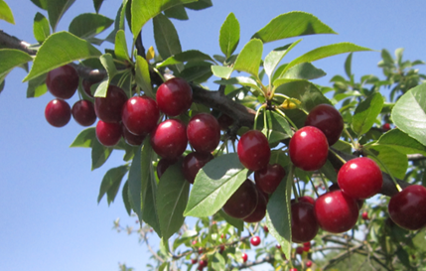
 |  |  | 2. | Растение: форма кроны | 1 | прямостоячая
 |  |  |  |  | 2 | полупрямостоячая
 |  |  |  |  | 3 | раскидистая
 |  |  |  |  | 4 | свисающая (плакучая) | 4
 |  |  | 3. | Растение: ветвление | 3 | слабое
 |  |  |  |  | 5 | среднее
 |  |  |  |  | 7 | сильное | 7
 |  |  | 4. | Растение: расположение почек | 1 | вдоль всей ветви
 |  |  |  |  | 2 | только в срединной и периферической части ветви | 2
 |  |  |  |  | 3 | только в периферической части ветви
 |  |  | 5. | Молодой побег: антоциановая окраска кончика (во время быстрого роста) | 1 | отсутствует или очень слабая | 1
 |  |  |  |  | 3 | слабая
 |  |  |  |  | 5 | средняя
 |  |  |  |  | 7 | сильная
 |  |  |  |  | 9 | очень сильная
 |  |  | 6. | Молодой побег: опушение кончика (во время быстрого роста) | 3 | слабое | 3
 |  |  |  |  | 5 | среднее
 |  |  |  |  | 7 | сильное
 |  |  | 7. | Прирост прошлого года: длина междоузлия | 1 | обычное
 |  |  |  |  | 2 | короткое | 2
 |  |  | 8. | Прирост прошлого года: число чечевичек | 3 | мало
 |  |  |  |  | 5 | среднее число
 |  |  |  |  | 7 | много | 7
 |  |  | 9. | Листовая пластинка: длина | 3 | короткая
 |  |  |  |  | 5 | средней длины | 5
 |  |  |  |  | 7 | длинная
 |  |  | 10. | Листовая пластинка: ширина | 3 | узкая
 |  |  |  |  | 5 | средней ширины | 5
 |  |  |  |  | 7 | широкая
 |  |  | 11. | Листовая пластинка: отношение длины к ширине | 3 | низкое
 |  |  |  |  | 5 | среднее
 |  |  |  |  | 7 | высокое | 7
 |  |  | 12. | Листовая пластинка: интенсивность зеленой окраски верхней стороны | 3 | светлая
 |  |  |  |  | 5 | средняя
 |  |  |  |  | 7 | темная | 7
 |  |  | 13. | Листовая пластинка: глянцевитость | 1 | отсутствует или слабая
 |  |  |  |  | 2 | средняя
 |  |  |  |  | 3 | сильная | 3
 |  |  | 14. | Лист: длина черешка | 3 | короткий | 3
 |  |  |  |  | 5 | средней длины
 |  |  |  |  | 7 | длинный
 |  |  | 15. | Лист: антоциановая окраска черешка (верхняя сторона) | 3 | слабая | 3
 |  |  |  |  | 5 | средняя
 |  |  |  |  | 7 | сильная
 |  |  | 16. | Лист: отношение длины пластинки к длине черешка | 3 | низкое
 |  |  |  |  | 5 | среднее
 |  |  |  |  | 7 | высокое | 7
 |  |  | 17. | Лист: железки | 1 | отсутствуют
 |  |  |  |  | 9 | имеются | 9
 |  |  | 18. | Железки: расположение | 1 | только у основания листа | 1
 |  |  |  |  | 2 | и у основания листовой пластинки и на черешке
 |  |  |  |  | 3 | только на черешке
 |  |  | 19. | Железки: окраска | 1 | зеленовато-желтые | 1
 |  |  |  |  | 2 | оранжево-желтые
 |  |  |  |  | 3 | светло-красные
 |  |  |  |  | 4 | темно-красные
 |  |  |  |  | 5 | коричневатые
 |  |  | 20. | Прилистник: положение | 1 | направлен от побега
 |  |  |  |  | 2 | прижат к побегу | 2
 |  |  |  |  | 3 | огибает побег
 |  |  | 21. | Прилистник: размер | 3 | маленький
 |  |  |  |  | 5 | среднего размера | 5
 |  |  |  |  | 7 | большой
 |  |  | 22. | Прилистник: разрезанность | 1 | отсутствует или слабая
 |  |  |  |  | 2 | средняя | 2
 |  |  |  |  | 3 | сильная
 |  |  | 23. | Цветок: диаметр | 3 | маленький
 |  |  |  |  | 5 | среднего диаметра | 5
 |  |  |  |  | 7 | большой
 |  |  | 24. | Цветок: расположение лепестков | 1 | свободные
 |  |  |  |  | 2 | промежуточные
 |  |  |  |  | 3 | перекрывающиеся
 |  |  | 25. | Цветок: форма лепестка | 1 | округлый | 1
 |  |  |  |  | 2 | обратнояйцевидный
 |  |  |  |  | 3 | широкообратнояйцевидный
 |  |  | 26. | Цветок: расположение | 1 | одиночное
 |  |  |  |  | 2 | двойное
 |  |  |  |  | 3 | кистями | 3
 |  |  |  |  | 4 | неравномерное
 |  |  | 27. | Плод: размер | 1 | очень маленький
 |  |  |  |  | 3 | маленький
 |  |  |  |  | 5 | среднего размера | 5
 |  |  |  |  | 7 | большой
 |  |  |  |  | 9 | очень большой
 |  |  | 28. | Плод: форма с брюшной стороны | 1 | почковидный
 |  |  |  |  | 2 | сплющенный
 |  |  |  |  | 3 | округлый | 3
 |  |  |  |  | 4 | эллиптический
 |  |  | 29. | Плод: пестичный конец (верхушка) | 1 | заостренный
 |  |  |  |  | 2 | плоский | 2
 |  |  |  |  | 3 | вдавленный
 |  |  | 30. | Плод: длина плодоножки | 1 | очень короткая
 |  |  |  |  | 3 | короткая
 |  |  |  |  | 5 | средней длины
 |  |  |  |  | 7 | длинная | 7
 |  |  |  |  | 9 | очень длинная
 |  |  | 31. | Плод: толщина плодоножки | 3 | тонкая | 3
 |  |  |  |  | 5 | средней толщины
 |  |  |  |  | 7 | толстая
 |  |  | 32. | Плод: антоциановая окраска плодоножки | 1 | отсутствует | 1
 |  |  |  |  | 9 | имеется
 |  |  | 33. | Плод: число прилистников у плодоножки | 1 | отсутствуют или мало | 1
 |  |  |  |  | 2 | среднее число
 |  |  |  |  | 3 | много
 |  |  | 34. | Плод: размер прилистников у плодоножки | 3 | маленькие
 |  |  |  |  | 5 | среднего размера | 5
 |  |  |  |  | 7 | большие
 |  |  | 35. | Плод: отделительный слой между плодом и плодоножкой | 1 | отсутствует | 1
 |  |  |  |  | 9 | имеется
 |  |  | 36. | Плод: окраска кожицы | 1 | оранжево-красная
 |  |  |  |  | 2 | светло-красная
 |  |  |  |  | 3 | красная
 |  |  |  |  | 4 | темно-красная | 4
 |  |  |  |  | 5 | коричнево-красная
 |  |  |  |  | 6 | почти черная
 |  |  | 37. | Плод: окраска мякоти | 1 | желтоватая
 |  |  |  |  | 2 | розовая
 |  |  |  |  | 3 | красная | 3
 |  |  |  |  | 4 | темно-красная
 |  |  | 38. | Плод: окраска сока | 1 | не окрашенный
 |  |  |  |  | 2 | светло-желтый
 |  |  |  |  | 3 | розовый
 |  |  |  |  | 4 | красный | 4
 |  |  |  |  | 5 | темно-красный
 |  |  | 39. | Плод: плотность | 3 | мягкий
 |  |  |  |  | 5 | средней плотности
 |  |  |  |  | 7 | плотный | 7
 |  |  | 40. | Плод: кислотность | 1 | очень низкая
 |  |  |  |  | 3 | низкая
 |  |  |  |  | 5 | средняя | 5
 |  |  |  |  | 7 | высокая
 |  |  |  |  | 9 | очень высокая
 |  |  | 41. | Плод: сладость | 3 | низкая
 |  |  |  |  | 5 | средняя | 5
 |  |  |  |  | 7 | высокая
 |  |  | 42. | Плод: сочность | 3 | слабая | 3
 |  |  |  |  | 5 | средняя
 |  |  |  |  | 7 | сильная
 |  |  | 43. | Косточка: размер | 3 | мелкая
 |  |  |  |  | 5 | среднего размера | 5
 |  |  |  |  | 7 | крупная
 |  |  | 44. | Косточка: форма с брюшной стороны | 1 | узкоэллиптическая
 |  |  |  |  | 2 | широкоэллиптическая
 |  |  |  |  | 3 | округлая | 3
 |  |  | 45. | Плод: отношение массы плода к массе косточки | 3 | низкое
 |  |  |  |  | 5 | среднее | 5
 |  |  |  |  | 7 | высокое
 |  |  | 46. | Время начала цветения | 1 | очень раннее
 |  |  |  |  | 3 | раннее
 |  |  |  |  | 5 | среднее | 5
 |  |  |  |  | 7 | позднее
 |  |  |  |  | 9 | очень позднее
 |  |  | 47. | Время начала созревания плодов 12-22 июня, | 1 | очень раннее
 |  |  |  |  | 3 | раннее
 |  |  |  |  | 5 | среднее | 5
 |  |  |  |  | 7 | позднее
 |  |  |  |  | 9 | очень позднее

Кирина
Наименование сорта | Происхождение | Помологическое описание сорта | Фенотипическая характеризация по комплексу характеристик ООС и UPOV
Кирина | Владимирская свободное опыление × Рамон Олива | Плоды крупные, средняя масса 5,2 г, плоскоокруглые, темно-красные. Мякоть темно-красная, сочная, средней плотности, хорошего кисло-сладкого вкуса. Отрыв плода от плодоножки сухой. Урожайность ежегодная, высокая.. | Признак |  | Индекс | Степень выраженности | Результат
 |  |  | 1. | Растение: сила роста | 1 | очень слаборослое
 |  |  |  |  | 3 | слаборослое
 | Фото |  |  |  | 5 | среднерослое | 5
 |  |  |  |  | 7 | сильнорослое
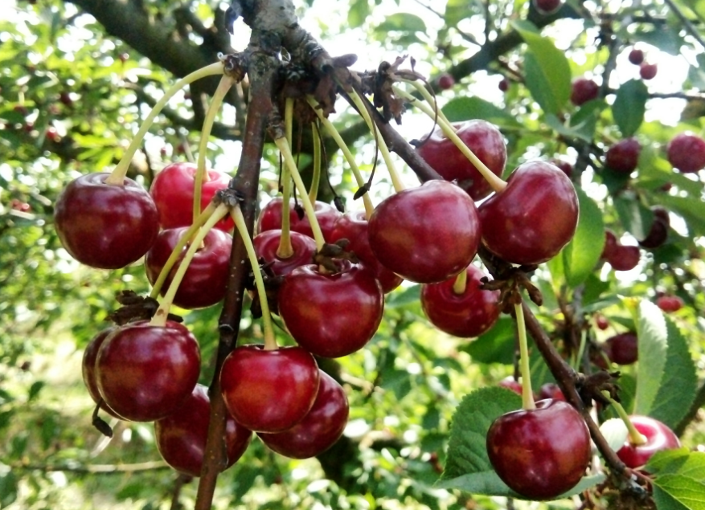
 |  |  |  |  | 9 | очень сильнорослое
 |  |  | 2. | Растение: форма кроны | 1 | прямостоячая
 |  |  |  |  | 2 | полупрямостоячая
 |  |  |  |  | 3 | раскидистая | 3
 |  |  |  |  | 4 | свисающая (плакучая)
 |  |  | 3. | Растение: ветвление | 3 | слабое
 |  |  |  |  | 5 | среднее
 |  |  |  |  | 7 | сильное | 7
 |  |  | 4. | Растение: расположение почек | 1 | вдоль всей ветви | 1
 |  |  |  |  | 2 | только в срединной и периферической части ветви
 |  |  |  |  | 3 | только в периферической части ветви
 |  |  | 5. | Молодой побег: антоциановая окраска кончика (во время быстрого роста) | 1 | отсутствует или очень слабая | 1
 |  |  |  |  | 3 | слабая
 |  |  |  |  | 5 | средняя
 |  |  |  |  | 7 | сильная
 |  |  |  |  | 9 | очень сильная
 |  |  | 6. | Молодой побег: опушение кончика (во время быстрого роста) | 3 | слабое | 3
 |  |  |  |  | 5 | среднее
 |  |  |  |  | 7 | сильное
 |  |  | 7. | Прирост прошлого года: длина междоузлия | 1 | обычное | 1
 |  |  |  |  | 2 | короткое
 |  |  | 8. | Прирост прошлого года: число чечевичек | 3 | мало | 2
 |  |  |  |  | 5 | среднее число
 |  |  |  |  | 7 | много
 |  |  | 9. | Листовая пластинка: длина | 3 | короткая
 |  |  |  |  | 5 | средней длины | 5
 |  |  |  |  | 7 | длинная
 |  |  | 10. | Листовая пластинка: ширина | 3 | узкая
 |  |  |  |  | 5 | средней ширины | 5
 |  |  |  |  | 7 | широкая
 |  |  | 11. | Листовая пластинка: отношение длины к ширине | 3 | низкое
 |  |  |  |  | 5 | среднее
 |  |  |  |  | 7 | высокое | 7
 |  |  | 12. | Листовая пластинка: интенсивность зеленой окраски верхней стороны | 3 | светлая
 |  |  |  |  | 5 | средняя
 |  |  |  |  | 7 | темная
 |  |  | 13. | Листовая пластинка: глянцевитость | 1 | отсутствует или слабая | 1
 |  |  |  |  | 2 | средняя
 |  |  |  |  | 3 | сильная
 |  |  | 14. | Лист: длина черешка | 3 | короткий
 |  |  |  |  | 5 | средней длины | 5
 |  |  |  |  | 7 | длинный
 |  |  | 15. | Лист: антоциановая окраска черешка (верхняя сторона) | 3 | слабая
 |  |  |  |  | 5 | средняя
 |  |  |  |  | 7 | сильная | 7
 |  |  | 16. | Лист: отношение длины пластинки к длине черешка | 3 | низкое
 |  |  |  |  | 5 | среднее
 |  |  |  |  | 7 | высокое | 7
 |  |  | 17. | Лист: железки | 1 | отсутствуют | 1
 |  |  |  |  | 9 | имеются
 |  |  | 18. | Железки: расположение | 1 | только у основания листа | 1
 |  |  |  |  | 2 | и у основания листовой пластинки и на черешке
 |  |  |  |  | 3 | только на черешке
 |  |  | 19. | Железки: окраска | 1 | зеленовато-желтые | 1
 |  |  |  |  | 2 | оранжево-желтые
 |  |  |  |  | 3 | светло-красные
 |  |  |  |  | 4 | темно-красные
 |  |  |  |  | 5 | коричневатые
 |  |  | 20. | Прилистник: положение | 1 | направлен от побега
 |  |  |  |  | 2 | прижат к побегу | 2
 |  |  |  |  | 3 | огибает побег
 |  |  | 21. | Прилистник: размер | 3 | маленький
 |  |  |  |  | 5 | среднего размера | 5
 |  |  |  |  | 7 | большой
 |  |  | 22. | Прилистник: разрезанность | 1 | отсутствует или слабая
 |  |  |  |  | 2 | средняя | 2
 |  |  |  |  | 3 | сильная
 |  |  | 23. | Цветок: диаметр | 3 | маленький
 |  |  |  |  | 5 | среднего диаметра | 5
 |  |  |  |  | 7 | большой
 |  |  | 24. | Цветок: расположение лепестков | 1 | свободные
 |  |  |  |  | 2 | промежуточные
 |  |  |  |  | 3 | перекрывающиеся | 3
 |  |  | 25. | Цветок: форма лепестка | 1 | округлый | 1
 |  |  |  |  | 2 | обратнояйцевидный
 |  |  |  |  | 3 | широкообратнояйцевидный
 |  |  | 26. | Цветок: расположение | 1 | одиночное
 |  |  |  |  | 2 | двойное
 |  |  |  |  | 3 | кистями | 3
 |  |  |  |  | 4 | неравномерное
 |  |  | 27. | Плод: размер | 1 | очень маленький
 |  |  |  |  | 3 | маленький
 |  |  |  |  | 5 | среднего размера
 |  |  |  |  | 7 | большой | 7
 |  |  |  |  | 9 | очень большой
 |  |  | 28. | Плод: форма с брюшной стороны | 1 | почковидный
 |  |  |  |  | 2 | сплющенный
 |  |  |  |  | 3 | округлый | 3
 |  |  |  |  | 4 | эллиптический
 |  |  | 29. | Плод: пестичный конец (верхушка) | 1 | заостренный
 |  |  |  |  | 2 | плоский | 2
 |  |  |  |  | 3 | вдавленный
 |  |  | 30. | Плод: длина плодоножки | 1 | очень короткая
 |  |  |  |  | 3 | короткая
 |  |  |  |  | 5 | средней длины | 5
 |  |  |  |  | 7 | длинная
 |  |  |  |  | 9 | очень длинная
 |  |  | 31. | Плод: толщина плодоножки | 3 | тонкая
 |  |  |  |  | 5 | средней толщины | 5
 |  |  |  |  | 7 | толстая
 |  |  | 32. | Плод: антоциановая окраска плодоножки | 1 | отсутствует | 1
 |  |  |  |  | 9 | имеется
 |  |  | 33. | Плод: число прилистников у плодоножки | 1 | отсутствуют или мало
 |  |  |  |  | 2 | среднее число | 2
 |  |  |  |  | 3 | много
 |  |  | 34. | Плод: размер прилистников у плодоножки | 3 | маленькие | 3
 |  |  |  |  | 5 | среднего размера
 |  |  |  |  | 7 | большие
 |  |  | 35. | Плод: отделительный слой между плодом и плодоножкой | 1 | отсутствует | 1
 |  |  |  |  | 9 | имеется
 |  |  | 36. | Плод: окраска кожицы | 1 | оранжево-красная
 |  |  |  |  | 2 | светло-красная
 |  |  |  |  | 3 | красная
 |  |  |  |  | 4 | темно-красная | 4
 |  |  |  |  | 5 | коричнево-красная
 |  |  |  |  | 6 | почти черная
 |  |  | 37. | Плод: окраска мякоти | 1 | желтоватая
 |  |  |  |  | 2 | розовая
 |  |  |  |  | 3 | красная
 |  |  |  |  | 4 | темно-красная | 4
 |  |  | 38. | Плод: окраска сока | 1 | не окрашенный
 |  |  |  |  | 2 | светло-желтый
 |  |  |  |  | 3 | розовый
 |  |  |  |  | 4 | красный
 |  |  |  |  | 5 | темно-красный | 5
 |  |  | 39. | Плод: плотность | 3 | мягкий
 |  |  |  |  | 5 | средней плотности | 5
 |  |  |  |  | 7 | плотный
 |  |  | 40. | Плод: кислотность | 1 | очень низкая
 |  |  |  |  | 3 | низкая | 3
 |  |  |  |  | 5 | средняя
 |  |  |  |  | 7 | высокая
 |  |  |  |  | 9 | очень высокая
 |  |  | 41. | Плод: сладость | 3 | низкая
 |  |  |  |  | 5 | средняя | 5
 |  |  |  |  | 7 | высокая
 |  |  | 42. | Плод: сочность | 3 | слабая
 |  |  |  |  | 5 | средняя
 |  |  |  |  | 7 | сильная | 7
 |  |  | 43. | Косточка: размер | 3 | мелкая
 |  |  |  |  | 5 | среднего размера | 5
 |  |  |  |  | 7 | крупная
 |  |  | 44. | Косточка: форма с брюшной стороны | 1 | узкоэллиптическая
 |  |  |  |  | 2 | широкоэллиптическая | 2
 |  |  |  |  | 3 | округлая
 |  |  | 45. | Плод: отношение массы плода к массе косточки | 3 | низкое
 |  |  |  |  | 5 | среднее
 |  |  |  |  | 7 | высокое | 7
 |  |  | 46. | Время начала цветения | 1 | очень раннее
 |  |  |  |  | 3 | раннее
 |  |  |  |  | 5 | среднее | 5
 |  |  |  |  | 7 | позднее
 |  |  |  |  | 9 | очень позднее
 |  |  | 47. | Время начала созревания плодов 12-22 июня, | 1 | очень раннее
 |  |  |  |  | 3 | раннее
 |  |  |  |  | 5 | среднее | 5
 |  |  |  |  | 7 | позднее
 |  |  |  |  | 9 | очень позднее

